記載要領
申請書ダウンロード
（足立区公式ＨＰ）
就労証明書（エクセル版）をダウンロードし、作成することも可能です。エクセル版なら訂正や複写も簡単！
【エクセル版ダウンロード】
https://www.city.adachi.tokyo.jp/on-line/shinsesho/gakudou.html または右のＱＲコードから！

■証明書を発行する事業者に関する項目（①～⑥）

 | 項目番号 | 項目名 |  | 説明 | 記載条件
 | ① | 証明書発行事業所名 |  | ・就労証明書を発行する事業所の名称（法人名）を記載してください。 | 必須
 | ② | 証明書発行事業所住所 |  | ・就労証明書を発行する事業所の住所を記載してください。 | 必須
 | ③ | 証明書発行責任者氏名 |  | ・就労証明書の内容を証明する責任者の氏名を記載してください。 | 必須
 | ④ | 証明日 |  | ・就労証明書を作成した日を記載してください。 | 必須
 | ⑤ | 記載内容の問合せ先 |  | ・就労証明書の内容について照会させていただく場合がありますので忘れずに記載 してください。 ・部署が存在しない場合は「なし」と記載するか空欄としてください。 | 必須

■氏名等に関する項目

 | 項目番号 | 項目名 |  | 説明 | 記載条件
 | №1 | フリガナ/氏名 |  | ・証明する就労者の氏名、フリガナを記載してください。 | 必須
 |  | 住所 |  | ・証明する就労者の居住住所を記載してください。 | 必須

■本人の就労状況、就労先（就労予定先の場合含む）に関する項目

 | 項目番号 | 項目名 |  | 説明 | 記載条件
 | №2 | 就労状況・予定 |  | ・現在の就労状況について該当する項目をチェック（■）してください。 ・「就労予定（転勤内定含む）」には、就労証明書の発行時点では就労していないが 今後の就労先として内定している場合に選択してください。 ・いずれにも該当しない場合は「□その他」をチェック（■）し、カッコ内に具体的 に記載してください。 | 必須
 | №3 | 主な就労先事業所名/電話番号 |  | ・就労者の就労場所、就労先電話番号、就労先住所を記載してください。 ・就労場所が日によって変わる場合は、事務所の住所等を記載してください。 | 必須
 |  | 主な就労先住所
 | №4 | 就労場所 |  | ・就労先住所が自宅住所(同敷地内)の場合は、自宅内としてください。 ・就労先住所が自宅住所の場合でも、毎日の仕事はお客様宅など外出先で行う場合 は自宅外としてください。仕事が自宅内、自宅外の両方の場合は、月(４週)あたり の勤務日数が２分の１を超えている勤務地を選択してください。 ・自宅内の仕事で、プレス・研磨・裁断機・有機溶剤等有害薬品・高熱バーナーを 使用する場合は申し出てください。自宅外就労として扱います。

■本人との契約（雇用契約等、就労に関する契約）・就業規則の内容に関する項目

 | 項目番号 | 項目名 |  | 説明 | 記載条件
 | №5 | 就労形態/働き方 |  | ・就労形態及び働き方について該当する項目をチェック（■）してください。 ・いずれにも該当しない場合は、「その他」にチェック（■）し、カッコ内に具体的 に記載してください。 | 必須
 | №6 | 就労日数 |  | ・雇用契約に基づく１か月、１週間あたりの就労日数を記載してください。 【月の就労日数が定められている場合】 ・週当たりの就労日数は、４(週)で除した日数を記載してください。 ※小数点以下の端数が生じる場合は小数点第二位まで記入してください。 【週の就労日数が定められている場合】 ・月の就労日数は、４(週)を乗じた日数を記載してください。 【年の就労日数が定められている場合】 ・月当たりの就労日数は、１２(月)で除した日数を記載してください。 ・週当たりの就労日数は、４８(週)で除した日数を記載してください。 ※小数点以下の端数が生じる場合は小数点第二位まで記入してください。 | 必須
 | №7 | 就労時間 ※残業時間を除き休憩時間含む |  | ・雇用契約に基づく１か月、１週間、１日あたりの就労時間を記載してください。 【日の勤務時間のみ定められている場合】 ・月の就労時間は、日の勤務時間に月の就労日数を乗じた時間を記載してくだ さい。 ・週の就労時間は、日の勤務時間に週の就労日数を乗じた時間を記載してくだ さい。 【週の勤務時間のみ定められている場合】 ・月の就労時間は、週の勤務時間に４(週)を乗じた時間を記載してください。 ・日の就労時間は、週の勤務時間を週の勤務日数で除した時間を記載してくだ さい。 ※小数点以下の端数が生じる場合は小数点第二位まで記入してください。 【月の勤務時間のみ定められている場合】 ・週の就労時間は、月の勤務時間を４(週)で除した時間を記載してください。 ・日の就労時間は、月の勤務時間を月の勤務日数で除した時間を記載してくだ さい。 ※小数点以下の端数が生じる場合は小数点第二位まで記入してください。 ・就労時間には、就業規則等で定められている休憩時間を含めますが、残業時間は除 いてください。 ・育児短時間勤務制度等を利用している場合でも、制度利用前の就労時間数を記載 してください。 | 必須
 | №8 | 就労時間帯 ※残業時間を除き休憩時間含む |  | ・就労時間帯（何時から何時まで働くこととされているか）を記載してください。 ・育児短時間勤務制度等を利用している場合でも、制度利用前の就労時間帯を記載 してください。 ・時間帯は、｢２４時間表記｣で記載してください。 ・１週間の就労時間帯が固定されている場合は、「時間帯（固定）」の欄に就労時間 帯と就労する曜日にチェック（■）してください。 ・曜日で就業時間帯が異なる場合など、１週間の中で異なる就業時間帯を組み合わせ ている場合は、｢時間帯（月～日）｣の欄に１週間の標準的な就労時間帯のパターン を記載してください。 ・フレックスタイム制、裁量労働制の場合は、｢時間帯（月～日）｣の欄に標準的な 就労時間帯を記載してください。 ・勤務日や勤務時間帯がシフトやローテーション表などで定められ、不規則に変動 する働き方の場合は、この欄に記載せずNo11「不規則勤務等における直近４週間 の勤務実績」を記載してください。 | 1.勤務日数や 勤務時間帯 が規則的に 決められて いる場合 2.個人事業主 等で営業時 間や作時時 間等が決め られている 場合
 | №9 | 短時間勤務制度の取得 （予定を含む） |  | ・育児短時間勤務制度等を利用している場合は、制度利用後の就労時間帯及び取得 期間を記載してください。 ・今後、取得する予定や継続する予定を含みます。 ・本項目に記載がある場合は、６月１日時点の状況で審査を行います。 制度取得の有無について事業者と就労者の双方で確認してください。 | 該当する場合
 | №10 | 雇用（予定）期間等 |  | ・雇用期間について「無期」か「有期」にチェック（■）してください。 ・雇用期間について「無期」の場合は就労開始（予定）日のみを、「有期」の場合は 期間終了日も記載してください。 ※年の欄は西暦で記載してください。 ※就労開始（予定）日については、確定していなくても予定日を記載してください。 ・雇用期間について「有期」をチェックした場合は、契約期間満了後の更新有無の いずれかにチェック（■）してください。 | 必須

■本人の就労実績に関する項目 ※実績（就労予定等で実績がない場合は、今後の就労見込み）を記載してください。

 | 項目番号 | 項目名 |  | 説明 | 記載条件
 | №11 | 不規則勤務等における直近４週間の勤務実績 | ・勤務日や勤務時間帯がシフトやローテーション表などで定められ、不規則に変動する働き方の場合はこの欄 を記載してください。 ・自営業や業務委託等の方で決まった就労時間帯が無く、仕事の依頼等に応じて時間帯が変わる場合もこの欄 を記入してください。 ・｢４週間の勤務実績｣は連続する週を記載してください。連続していれば月をまたがっても問題ありません。 就労予定等で勤務実績がない場合は、今後の就労見込みを記載してください。 ・就労する時期によって日数や時間に差がある場合は、過去１年間における繁忙期もしくは標準的に勤務した 期間の実績を記載してください。 |  | 1.不規則勤務 の場合 2.決まった就 労時間帯が 無く仕事の 依頼等に応 じて変わる 場合
 |  |  | 就労期間 | ・４週間分の就労期間を１週間（７日）ごとに区切ってください。
 |  |  | １日４時間以上の就労日数 | ・就労時間が１日４時間以上の日が審査対象となります。 ・有給休暇や祝日のため実際には勤務が無かった場合でも、１日４時間以上の勤務を 割り振っている場合は、含めてください。
 |  |  | 上記就労日数の就労時間合計 | ・１日４時間以上就労した日の就労時間合計を記載してください。 ・就業規則等で定められている休憩時間を含めますが残業時間は除いてください。
 |  |  | 上記就労時間合計に 含まれる午後１時から 午後５時の合計時間 | ・就労時間合計に含まれる午後１時から午後５時の就労時間合計を記載してください。
 |  |  | 月２回以上の深夜勤務の有無 | ・２２時から翌５時までの時間帯を含む勤務が月２回以上ある場合は、「有」に チェック（■）してください。

■育児に関する休業・短時間勤務制度に関する項目

 | 項目番号 | 項目名 |  | 説明 | 記載条件
 | №12 | 産前･産後休業の取得(予定)期間 |  | ・産前・産後休業の取得（予定）期間を記載してください。 ※年の欄は西暦で記載してください。 ・現在取得中の場合もしくは今後取得予定の場合はその期間を記載してください。 | 該当する場合
 | №13 | 育児休業の取得(予定)期間 |  | ・育児休業の取得（予定）期間を記載してください。 ※年の欄は西暦で記載してください。 ・現在取得中の場合若しくは今後取得予定の場合はその期間を記載してください。 | 該当する場合
 | №14 | 復職（予定）日 |  | ・産前･産後休業の育児休業等に係る復職（予定）日について記載してください。 ※年の欄は西暦で記載してください。 | 該当する場合

■本人の就労状況、就労先（就労予定先の場合含む）に関する項目

 | 項目番号 | 項目名 |  | 説明 | 記載条件
 | №15 | 単身赴任 |  | ・単身赴任する場合は「有」にチェック（■）してください。 ・「有」の場合はその期間を記載してください。 ※年の欄は西暦で記載してください。 ※終期が未定の場合は終期欄は空欄で構いません。 ・「有」の場合はその赴任（予定）地となる事業所の住所を記載してください。 | 該当する場合

■備考

 | 項目番号 | 項目名 |  | 説明 | 記載条件
 | №16 | 備考 |  | ・特記事項があれば、この欄に記載してください。 | 任意

■保護者記載欄

 | 項目番号 | 項目名 |  | 説明 | 記載条件
 |  | 保護者記載欄 ※申請児童の保護者自身が記載 |  | ・この欄は申請児童の保護者自身が記載してください。 ・就労証明書を添付する申請書に記載する第一希望学童保育室名、申請児童氏名、 学年、児童との続柄を記載してください。 ・きょうだいで入室申請書を提出する場合は、申請する児童全員を記載してください。 | 必須

記載例 1ページ
就労証明書（学童保育室入室申請用）記載要領 3/4ページ
１ 固定労働時間制の正規職員を例にした場合の記載内容
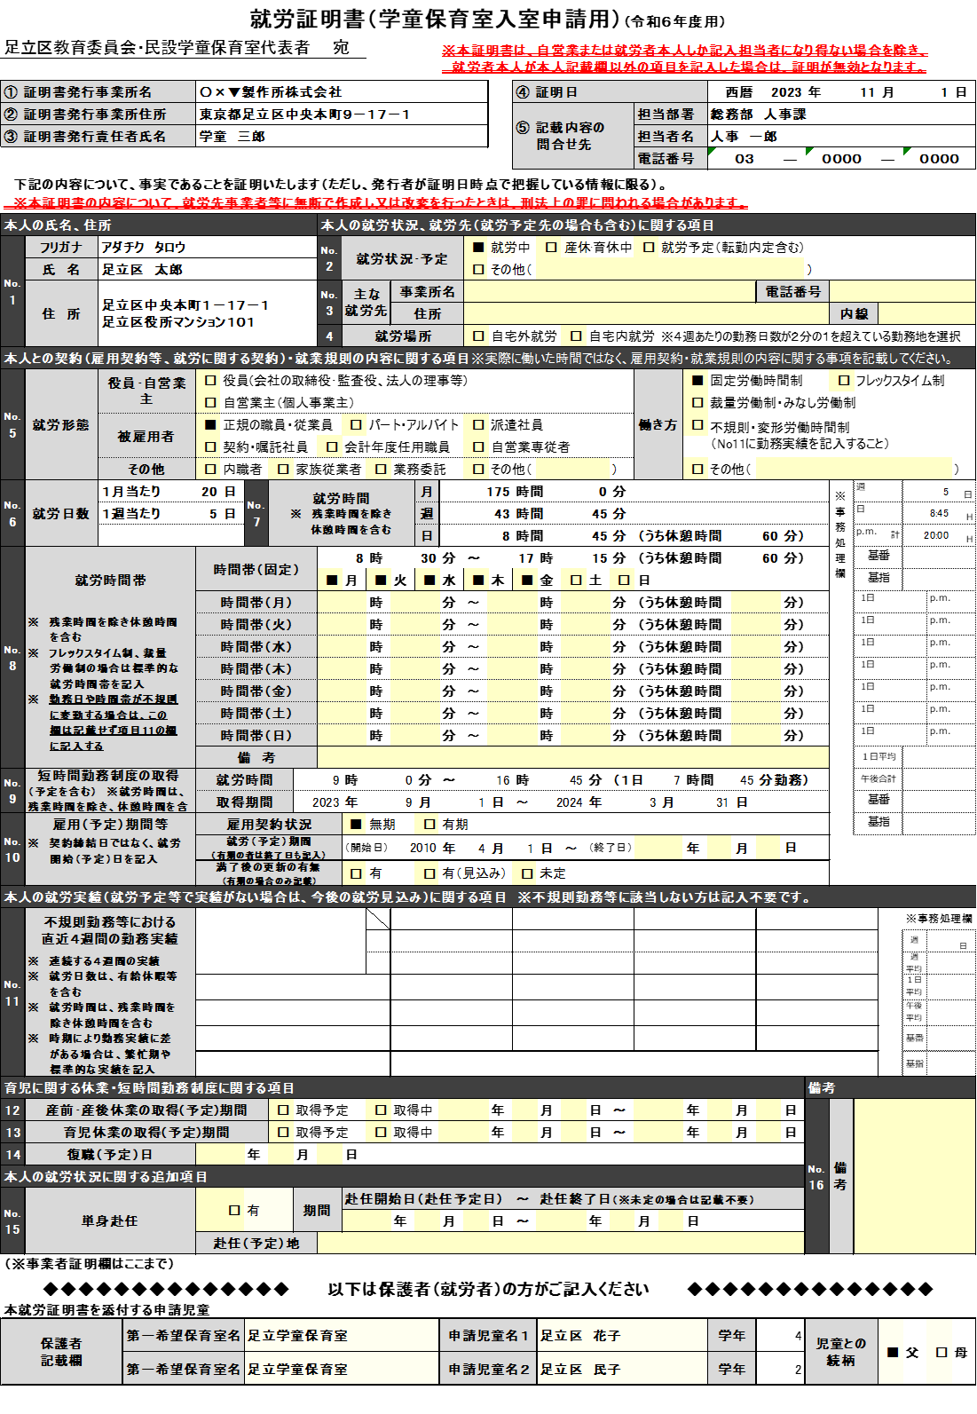

内容について問い合わせをさせていただく場合がありますので必ず記載してください。

就労者の氏名、住所も会社が記載してください。
自宅内・自宅外就労のいずれかを
チェックします。

勤務する曜日と就労時間帯が固定されている場合はこの欄を記載。

記載不要

短時間勤務を取得中または取得予定の場合は、取得後の就労時間を記載します。
※残業時間を除き休憩時間を含む

記載不要
有期雇用ではない場合は、無期をチェックし開始日（就労予定の場合は開始予定日）のみ記載します。
更新の有無は記載不要です。

産休・育休を取得中もしくは取得する予定の場合は記載してください。

単身赴任の場合は「有」をチェックし、期間（予定）および赴任（予定）地となる事業所の住所を記載してください。

申請児童の保護者自身が記載してください。
就労証明書を添付する申請書の内容（第一希望学童保育室名、申請児童氏名、学年、児童との続柄）を記載します。
きょうだいで入室申請する場合は、申請する児童全員を記載してください。

記載例 2ページ
就労証明書（学童保育室入室申請用）記載要領 4/4ページ

２ 就労時間帯の記載例
（１）勤務時間が決まっているが曜日で時間帯が異なる場合
週４日・１９時間のパートタイム勤務を想定

記載不要

就労時間帯が曜日で異なる場合はこの欄に記載

（２）不規則・変形労働時間制の勤務実績欄（No11）への記載例
勤務実績の例

①
②
③

① 第２週の月曜日は勤務していないが有給休暇のため勤務日数、就労時間、午後の就労時間に含める。
② 第３週の木曜日は就労時間が４時間以上ないため、勤務日数、就労時間、午後の就労時間から除外
③ 第４週の午後１時から午後５時の合計時間の計算例 月：3時間45分＋ 火：4時間＋水：4時間＋木：4時間＋金：2時間45分＝合計：18時間30分

（３）雇用（予定）期間等の記載例
ア 雇用期間に定めが無い場合
記載不要

記載不要

・ 雇用契約状況は「無期」を選択。就労期間には開始日のみ記入。
満了後の更新の有無については記載不要

イ 雇用期間に定めがある場合（有期雇用）

・ 雇用契約状況は「有期」を選択。就労期間には開始日と終了日を記入。
満了後の更新の有無について該当する項目を選択

